Лист 1
Прайс-лист
МИР ПРЯЖИ

В валюте: руб. (курс 1).
Цены указаны на 07.08.2020

№ | Номенклатура/ Характеристика номенклатуры | Описание | Изображение | Артикул | Цена | Ед. | Остаток | Ссылка на сайт
 | Cтеклянный гранулят "HobbyBe" d 0,8-1,2 мм. 400г. бутылка | Cтеклянный гранулят "HobbyBe" d 0,8-1,2 мм. 400г. бутылка | 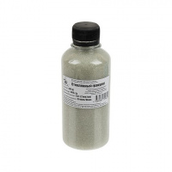 | LGP-01 | 135.00 |  |  | Изображение
 | Cтеклянный гранулят "HobbyBe" d 0,8-1,2 мм. 400г. бутылка |  |  |  | 135.00 | шт | 10 | Изображение
 | Cтеклянный гранулят "HobbyBe" d 2,5-3 мм. 400г. бутылка | Cтеклянный гранулят "HobbyBe" d 2,5-3 мм. 400г. бутылка | 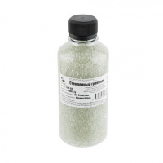 | LGP-02 | 135.00 |  |  | Изображение
 | Cтеклянный гранулят "HobbyBe" d 2,5-3 мм. 400г. бутылка |  |  |  | 135.00 | шт | 6 | Изображение
 | Cтеклянный гранулят "HobbyBe" d 4-5 мм. 400г. бутылка | Cтеклянный гранулят "HobbyBe" d 4-5 мм. 400г. бутылка | 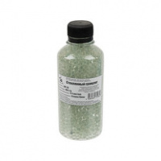 | LGP-03 | 116.08 |  |  | Изображение
 | Cтеклянный гранулят "HobbyBe" d 4-5 мм. 400г. бутылка |  |  |  | 116.08 | шт | 2 | Изображение
 | Наполнитель для мягких игрушек и подушек "Рукоделие" 250 г | Наполнитель для мягких игрушек и подушек "Рукоделие" 250 г | 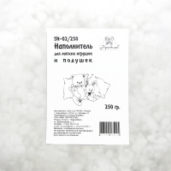 | SN-02/250 | 165.00 |  |  | Изображение
 | Наполнитель для мягких игрушек и подушек "Рукоделие" 250 г |  |  |  | 165.00 | шт | 92 | Изображение
 | Наполнитель для мягких игрушек и подушек "Рукоделие" 100 г | Наполнитель для мягких игрушек и подушек "Рукоделие" 100 г | 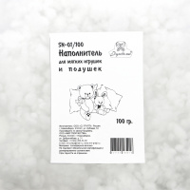 | SN-01/100 | 66.00 |  |  | Изображение
 | Наполнитель для мягких игрушек и подушек "Рукоделие" 100 г |  |  |  | 66.00 | шт | 84 | Изображение

